Sheet1
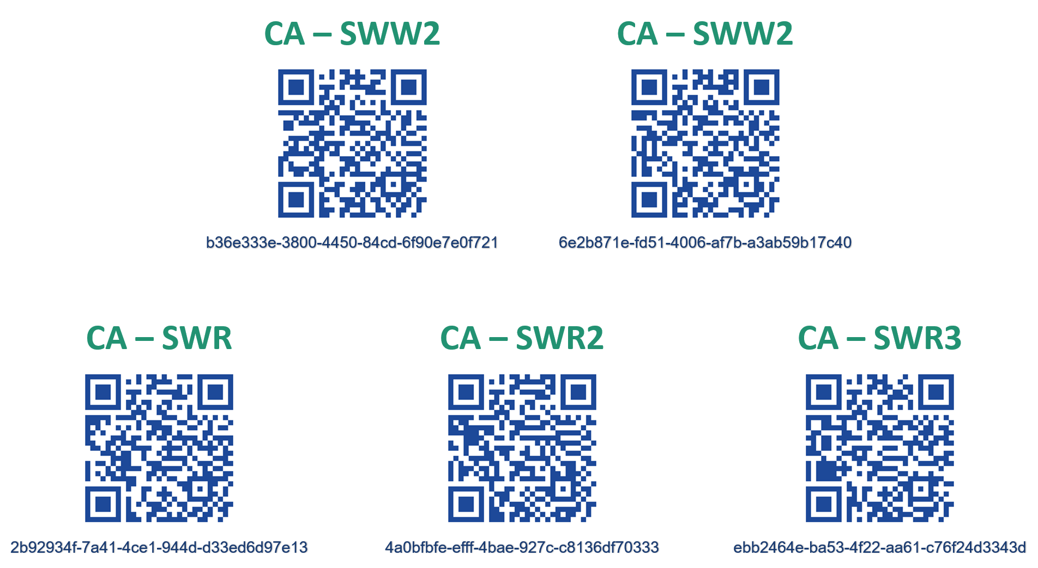
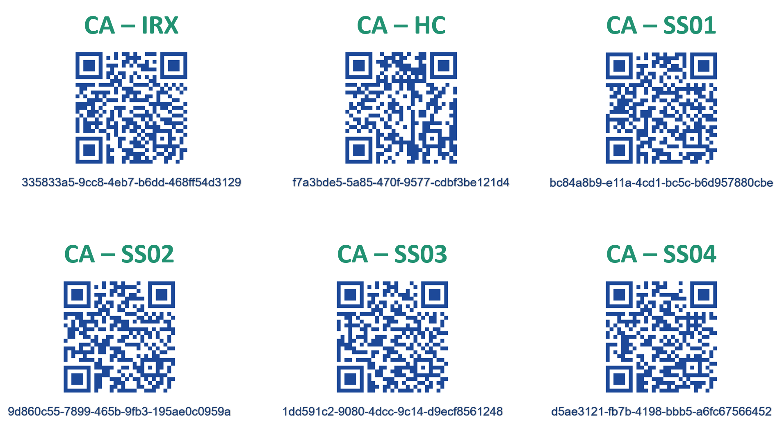
CHIKA - PRODUCT STORY & INFORMATIONS

No. | Code | Name | Product Story | Signal - Note | Production Expense
Nhìn chung, các sản phẩm riêng biệt đều có PRODUCT STORY chung cho việc thiết lập một cách thống nhất với hệ thống quản lý sản phẩm với tài khoản người dùng bằng 2 cách sau: - Mua trực tiếp tại cửa hàng: Nhân viên cửa hàng sẽ liên kết trực tiếp mã sản phẩm khớp với mã khách hàng → đăng nhập ứng dụng với tài khoản cá nhân của khách hàng → kiểm tra sản phẩm trong hệ thống ứng dụng cá nhân → có thể sử dụng trực tiếp sản phẩm. - Khách hàng tự mua lẻ sản phẩm hoặc chuyển nhượng quyền sở hữu sản phẩm: Phải thực hiện việc liên kết sản phẩm với tài khoản cá nhân → Quét mã QR của sản phẩm bằng ứng dụng có đăng nhập tài khoản cá nhân → kiểm tra sản phẩm trong hệ thống ứng dụng cá nhân → sử dụng sản phẩm. Trường hợp chuyển nhượng sản phẩm cho người sử dụng khác → Cần được gỡ liên kết sản phẩm với tài khoản của chủ sở hữu trước đó trước khi thực hiện việc quét mã QR như trên. Hệ thống mã QR các sản phẩm mẫu được đính kèm hình ảnh bên phía dưới file này.
1 | CA-SWW | Công tắc điều khiển Wifi | Sở hữu sản phẩm - Liên kết sản phẩm với tài khoản cá nhân. | Tài khoản khách hàng sẽ hiện sản phẩm đã liên kết. | ~ 250.000đ
 |  |  | Kết nối dây tải và dây trung tính vào sản phẩm → kết nối các thiết bị liên kết với từng công tắc → Sử dụng offline để điều khiển thiết bị được ngay. | Điều khiển các thiết bị liên kết offline (chưa liên kết mạng); đèn báo công tắc đỏ - bật, xanh - tắt.
 |  |  | Tiến hành thiết lập mạng cho công tắc → nhấn giữ một nút cảm ứng bất kì trên công tắc → nhấn giữ khoảng 7 đến 10 giây. | Đèn hiệu của công tắc chớp nháy xanh đỏ liên tục báo hiệu đang ở chế độ thiết lập mạng.
 |  |  | Thiết lập mạng bằng cách nhập mật khẩu mạng gia đình thông qua ứng dụng → nhấn bắt đầu thiết lập → chờ cho đến khi ứng dụng nhận phản hồi lại từ công tắc tức đã thiết lập thành công. | Các đèn hiệu của công tắc ngừng chớp và bắt đầu chuyển đỏ đồng thời trong khoảng 1 đến 2 giây và bắt đầu nhận trạng thái điều khiển online để điều khiển bật/tắt các thiết bị liên kết.
 |  |  | Trường hợp thiết lập mạng thất bại. | Đèn hiệu công tắc chớp tắt chậm trong 3 giây rồi công tắc trở về chế độ điều khiển offline.
 |  |  | Sau khi liên kết mạng thành công → sản phẩm đã hoạt động đồng bộ với hệ thống tài khoản người dùng → người dùng có thể điều khiển online qua hệ thống nền tảng Chika hoặc điều khiển offline rồi nhận về trạng thái thiết bị qua hệ thống online. | - Trong quá trình sử dụng, nếu bị mất điện đột ngột → khi có điện lại → sản phẩm tự động kết nối lại với mạng wifi trước đó → hoạt động bình thường trở lại. - Trường hợp mất mạng đột ngột khi sử dụng → sản phẩm trở lại chế độ hoạt động offline → tái kết nối lại với mạng khi mạng đã hoạt động → hoạt động bình thường trở lại.
 |  |  | Các trường hợp sự cố không mong muốn khác xảy ra trong quá trình sử dụng sẽ được liệt kê ở bên phải.
2 | CA-SWR | Công tắc điều khiển RF | Sở hữu sản phẩm - Liên kết sản phẩm với tài khoản cá nhân. | Tài khoản khách hàng sẽ hiện sản phẩm đã liên kết. | ~ 200.000đ
 |  |  | Kết nối dây tải và dây trung tính vào sản phẩm → kết nối các thiết bị liên kết với từng công tắc → sử dụng offline để điều khiển thiết bị được ngay. | Điều khiển các thiết bị liên kết offline (chưa liên kết mạng); đèn báo công tắc đỏ - bật, xanh - tắt. Sản phẩm có khả năng khôi phục trạng thái thiết bị trước khi bị mất điện.
 |  |  | Là sản phẩm hoạt động với bộ xử lý trung tâm CA-HC, nên sau khi sản phẩm đã có liên kết với tài khoản cá nhân → thực hiện bấm nút Reload trên CA-HC để cập nhật thông tin sản phẩm và mã giao tiếp RF → sau khi liên kết thành công có thể sử dụng online và offline sản phẩm. | Sản phẩm chỉ bị mất liên kết với ứng dụng và nền tảng Chika khi và chỉ khi CA-HC bị gián đoạn hoặc ngừng hoạt động. Khi HC hoạt động trở lại, sản phẩm sẽ tiếp tục tự tái liên kết và trở lại bình thường.
3 | CA-IRX | Bộ điều khiển hồng ngoại đa thiết bị | Sở hữu sản phẩm - Liên kết sản phẩm với tài khoản cá nhân. | Tài khoản khách hàng sẽ hiện sản phẩm đã liên kết. | ~ 200.000đ
 |  |  | Cắm nguồn → Tiến hành thiết lập mạng trên ứng dụng điện thoại | Nhập thông tin WiFi để thiết bị có thể kết nối vào mạng nhà
 |  |  | Tái thiết lập mạng → dùng vật nhỏ cắm giữ lỗ reset cho đến khi Led chớp liên tục | Thiết lập mạng thành công Led sẽ sáng đều
 |  |  | Kết nối mạng thành công → tiến hành điều khiển qua ứng dụng điện thoại
 |  |  | Trên ứng dụng , Tạo giao diện remote → nhấn một nút chưa học lệnh bất kì → dùng remote thật nhấn một nút muốn học vào Led đang sáng (Led sẽ chớp 1 lần) → nút trên giao diện remote đã được học và lưu trên ứng dụng → nhấn vào nút đó lần nữa để bắt đầu điều khiển
 |  |  | Note : với máy lạnh người dụng phải chọn hãng máy lạnh → app sẽ giữ về nhiều mã của hãng máy lạnh tương ứng → thử từng mã với thiết bị hồng ngoại cho đế máy lạnh chịu nhận mã | (Tương lai) thiết bị có thể tự nhận biết mã và hãng máy lạnh chỉ với một lần nhấn trên remote máy lạnh
4 | CA-HC | Bộ xử lý trung tâm | Sở hữu sản phẩm - Liên kết sản phẩm với tài khoản cá nhân. | Tài khoản khách hàng sẽ hiện sản phẩm đã liên kết. | ~ ###.###đ
 |  |  | Cắm nguồn → Tiến hành thiết lập mạng trên ứng dụng điện thoại | Nhập thông tin WiFi để thiết bị có thể kết nối vào mạng nhà
 |  |  | Tái thiết lập mạng → dùng vật nhỏ cắm giữ lỗ reset cho đến khi led chớp liên tục | Thiết lập mạng thành công Led sẽ sáng đều

5 | CA-SS01 | Cảm biến cửa - an ninh - cảnh báo đột nhập | Sở hữu sản phẩm - Liên kết sản phẩm với tài khoản cá nhân. | Tài khoản khách hàng sẽ hiện sản phẩm đã liên kết. | ~ 300.000đ
 |  |  | Kết nối dây tải và dây trung tính vào sản phẩm → hệ thống tự động hoạt động được ngay lập tức (hoặc sử dụng cấp nguồn từ adapter và cổng micro USB). | Trong tương lai, sản phẩm sẽ hoạt động bằng PIN chứ không sử dụng liên kết trực tiếp nguồn điện 220V như sản phẩm mẫu hiện tại.
 |  |  | Sau khi cấp nguồn → Tiến hành thiết lập mạng trên ứng dụng điện thoại | Nhập thông tin WiFi để thiết bị có thể kết nối vào mạng nhà
 |  |  | Tái thiết lập mạng → dùng vật nhỏ cắm giữ lỗ reset cho đến khi Led chớp liên tục | Thiết lập mạng thành công Led sẽ sáng sang màu Xanh
 |  |  | Nút cảm ứng được gắn ở góc trái dưới bên trong thiết bị → chạm vào Led hiệu sẽ sáng lên → cảnh báo đã bật. Hoặc bật trực tiếp ứng dụng điện thoại
 |  |  | Khi cảnh báo bật → nếu cửa bị mở → còi lớn sẽ cảnh báo đồng thời gửi qua ứng dụng.
 |  |  | Tắt cảnh báo → chạm vào nút cảm ứng lần nữa để Led hiệu tắt đi hoặc tắt trực tiếp trên ứng dụng điện thoại
6 | CA-SS02 | Cảm biến thân nhiệt chuyển động | Sở hữu sản phẩm - Liên kết sản phẩm với tài khoản cá nhân. | Tài khoản khách hàng sẽ hiện sản phẩm đã liên kết. | ~ 230.000đ
 |  |  | Kết nối dây tải và dây trung tính vào sản phẩm → kết nối thiết bị muốn liên kết để sử dụng với hệ thống cảm biến → khách hàng có thể sử dụng được sản phẩm ngay với thời lượng trễ mặc định của thiết bị khoảng 3 giây và sản phẩm sẽ luôn luôn hoạt động.
 |  |  | Là sản phẩm hoạt động với bộ xử lý trung tâm CA-HC, nên sau khi sản phẩm đã có liên kết với tài khoản cá nhân → thực hiện bấm nút Reload trên CA-HC để cập nhật thông tin sản phẩm và mã giao tiếp RF → sau khi liên kết thành công có thể thiết lập các chế độ sử dụng riêng tùy thuộc người sử dụng. | Sau khi mỗi lần thiết lập một lịch (kịch bạn) hay chế độ mới, đèn báo trên thiết bị CA-SS02 sẽ báo nháy cho biết tín hiệu thiết lập đã gửi thành công từ HC về sản phẩm.
 |  |  | Sản phẩm có 2 chế độ thiết lập bao gồm: Hẹn giờ hoạt động hàng ngày và đặt thời gian trễ cho sản phẩm liên kết.
 |  |  | Mỗi lần sản phẩm nhận được chuyển động trong khung giờ hoạt động khả dụng đã được cài sẵn trước → sản phẩm lưu lại trạng thái thiết bị → gửi thông tin trạng thái về bộ xử lý trung tâm HC → HC tiếp tục gửi thông tin về hệ thống MQTT | Từ hệ thống MQTT, ứng dụng và hệ thống Chika có thể nhận được thông tin về trạng thái thiết bị đang được liên kết tới sản phẩm cũng như lịch sử ngắn hạn của thiết bị liên kết.
 |  |  | Khi sản phẩm bị mất kết nối tới bộ xử lý trung tâm → tiếp tục hoạt động như trạng thái nó đã được thiết lập trước đó. | Sản phẩm chỉ bị mất liên kết với ứng dụng và nền tảng Chika khi và chỉ khi CA-HC bị gián đoạn hoặc ngừng hoạt động. Khi HC hoạt động trở lại, sản phẩm sẽ tiếp tục tự tái liên kết và trở lại bình thường.
7 | CA-SS03 | Hệ thống cảm biến chất lượng không khí | Sở hữu sản phẩm - Liên kết sản phẩm với tài khoản cá nhân. | Tài khoản khách hàng sẽ hiện sản phẩm đã liên kết. | ~ 255.000đ
 |  |  | Kết nối dây tải và dây trung tính vào sản phẩm → hệ thống tự động hoạt động được ngay lập tức. | Trong tương lai, sản phẩm sẽ hoạt động bằng PIN chứ không sử dụng liên kết trực tiếp nguồn điện 220V như sản phẩm mẫu hiện tại.
 |  |  | Là sản phẩm hoạt động với bộ xử lý trung tâm CA-HC, nên sau khi sản phẩm đã có liên kết với tài khoản cá nhân → thực hiện bấm nút Reload trên CA-HC để cập nhật thông tin sản phẩm và mã giao tiếp RF → sau khi liên kết thành công người dùng có thể nhận được thông tin từ cảm biến trả về.
 |  |  | Sản phẩm bao gồm tích hợp cảm biến cho biết chỉ số chất lượng không khí (AQI), đồng thời cùng với nhiệt độ và độ ẩm rồi gửi dữ liệu về cho HC → HC sẽ gửi dữ liệu lên hệ thống MQTT khi có mức chênh lệch cao trong dữ liệu cảm biến. | Người dùng sẽ được nhận về ứng dụng 3 dữ liệu bao gồm AQI (mô tả thông qua biểu đồ thanh ngang), nhiệt độ và độ ẩm. Đồng thời từ những thông số nhận được, người dùng sẽ nhận được các lời khuyên để tự thực hiện khi chất lượng không khí không tốt.
 |  |  | Sản phẩm cũng tích hợp LED RGB báo tình trạng trực tiếp cho người dùng khi quan sát vào sản phẩm. | LED RGB sẽ báo nghiêng về dải màu xanh da trời khi chất lượng không khí sạch/tốt; LED báo sẽ nghiêng về dải màu cam - đỏ khi chất lượng không khí không tốt/tệ.
 |  |  | Nếu sản phẩm bị mất liên kết với HC thì người dùng không nhận được thông tin trả về ứng dụng; tuy nhiên sản phẩm vẫn sẽ hoạt động offline bình thường và báo qua hệ thống đèn hiệu bình thường. | Sản phẩm chỉ bị mất liên kết với ứng dụng và nền tảng Chika khi và chỉ khi CA-HC bị gián đoạn hoặc ngừng hoạt động. Khi HC hoạt động trở lại, sản phẩm sẽ tiếp tục tự tái liên kết và trở lại bình thường.
8 | CA-SS04 | Hệ thống cảnh báo cháy | Sở hữu sản phẩm - Liên kết sản phẩm với tài khoản cá nhân. | Tài khoản khách hàng sẽ hiện sản phẩm đã liên kết. | ~ 300.000đ
 |  |  | Kết nối dây tải và dây trung tính vào sản phẩm → hệ thống còi hú sẽ báo 1 hồi khoảng 2 giây → hệ thống tự động hoạt động được ngay lập tức. | Trong tương lai, sản phẩm sẽ hoạt động bằng PIN chứ không sử dụng liên kết trực tiếp nguồn điện 220V như sản phẩm mẫu hiện tại.
 |  |  | Là sản phẩm hoạt động với bộ xử lý trung tâm CA-HC, nên sau khi sản phẩm đã có liên kết với tài khoản cá nhân → thực hiện bấm nút Reload trên CA-HC để cập nhật thông tin sản phẩm và mã giao tiếp RF → sau khi liên kết thành công người dùng có thể nhận được thông tin cảnh báo nếu có rò rỉ khí dễ cháy hoặc có cháy xuất hiện.
 |  |  | Sản phẩm bao gồm tích hợp cảm biến nhận biết các khí dễ cháy và cảm biến lửa với hệ thống cảnh báo bao gồm còi hú kèm led báo động và LED RGB tín hiệu cho biết tình trạng nguy hiểm hiện tại. | LED RGB cảnh báo sẽ có 3 chế độ: - Đèn báo màu xanh dương khi tình hình hiện tại an toàn. - Khi hàm lượng khí dễ cháy bị rò rỉ cao, đèn báo sẽ chớp nháy chuyển từ màu vàng - cam sang đỏ liên tục kết hợp với tín hiệu còi hú và led báo động. - Khi phát hiện có cháy, đèn báo chuyển từ màu xanh dương sang màu đỏ ngay lập tức và hoạt động cùng còi hú và led báo động.
 |  |  | Sau khi nhận biết được có hàm lượng khí dễ cháy cao → hệ thống đưa ra cảnh báo tại chỗ → gửi tín hiệu cảnh báo trực tiếp về HC → HC gửi tín hiệu cảnh báo về cho hệ thống MQTT và toàn bộ nền tảng Chika.
 |  |  | Tín hiệu còi hú và cảnh báo chỉ dừng lại chỉ khi hết mối nguy hiểm hoặc người dùng trực tiếp kích hoạt tắt cảnh báo trên ứng dụng. Nếu sản phẩm bị mất liên kết với HC thì người dùng không nhận được thông tin trả về ứng dụng; tuy nhiên sản phẩm vẫn sẽ hoạt động offline bình thường và báo qua hệ thống đèn hiệu bình thường. | Sản phẩm chỉ bị mất liên kết với ứng dụng và nền tảng Chika khi và chỉ khi CA-HC bị gián đoạn hoặc ngừng hoạt động. Khi HC hoạt động trở lại, sản phẩm sẽ tiếp tục tự tái liên kết và trở lại bình thường.

